Disponibilità
 |  |  |  | TAGLIE / SIZE | 39 | 40 | 41 | 42 | 43 | 44 | 45 | Tot
 |  |  |  | ASSORTIMENTO 1 | 2 | 4 | 6 | 6 | 4 | 2 | 2 | 26
 |  |  |  | ASSORTIMENTO 2 | 2 | 4 | 7 | 7 | 4 | 2 | 2 | 28

Immagini | Articolo | NOME | Descrizione | Cartoni | Retail | Wholesale |  | ASSTO 1 | ASSTO 2
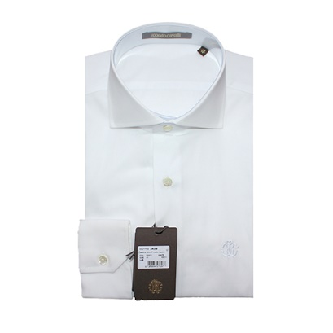 | GST700A#38800053 | TIRRENO B/700 | CAMICIA SLIM FIT COLLO CLASSIC - WHITE | 41 | 196.00 € | 70.00 € |  | 10 | 31 |  | 260 | 868
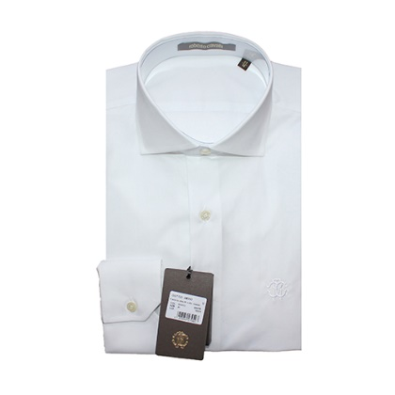 | GST702A#39000053 | SAMBA B/700 | CAMICIA SLIM FIT COLLO CLASSIC - WHITE | 47 | 196.00 € | 70.00 € |  | 28 | 19 |  | 728 | 532
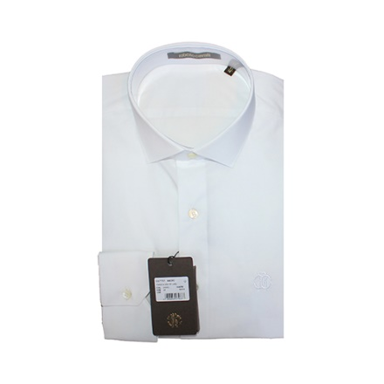 | GST701A#39000053 | SAMPA B/700 | CAMICIA SLIM FIT COLLO - WHITE | 21 | 196.00 € | 70.00 € |  | 21 |  |  | 546
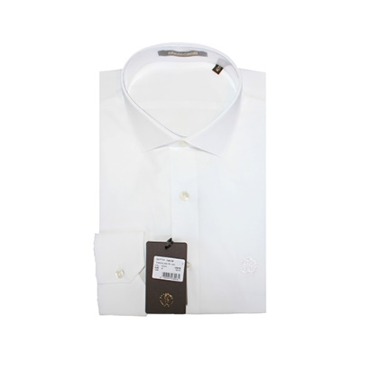 | GST701A#3980053 | TERRINO B/700 | CAMICIA SLIM FIT COLLO - WHITE | 4 | 196.00 € | 70.00 € |  | 4 |  |  | 104
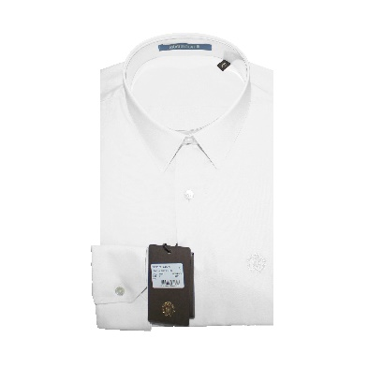 | GST702A#38800053 | TERRINO B/700 | CAMICIA SLIM FIT COLLO - WHITE | 26 | 196.00 € | 70.00 € |  | 26 |  |  | 676
 |  |  |  | 139 |  |  |  |  |  |  | 2314 | 1400

